Hoja1
0 | 0
1 | 1 |  | q1 | q2 | q1+1 | q2+1 | d1 | d2
 |  | 0 | 0 | 0 | 0 | 1 | 0 | 1
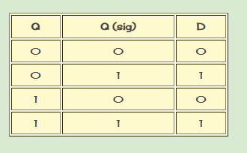
 |  | 1 | 0 | 1 | 0 | 0 | 1 | 0
 |  | 2 | 1 | 0 | 1 | 1 | 1 | 1
 |  | 3 | 1 | 1 | 0 | 0 | 0 | 0
 |  |  |  |  |  |  |  |  |  | d1: | q1q2 + q1q2
 |  |  |  |  |  |  |  |  |  | d2: | q2

 |  |  | d1 | q1 |  |  | d2 | q1
 |  |  | q2 | 0 | 1 |  | q2 | 0 | 1
 |  |  | 0 | 0 | 1 |  | 0 | 1 | 1
 |  |  | 1 | 1 | 0 |  | 1 | 0 | 0

